ESCUELA-PREESC-SEC

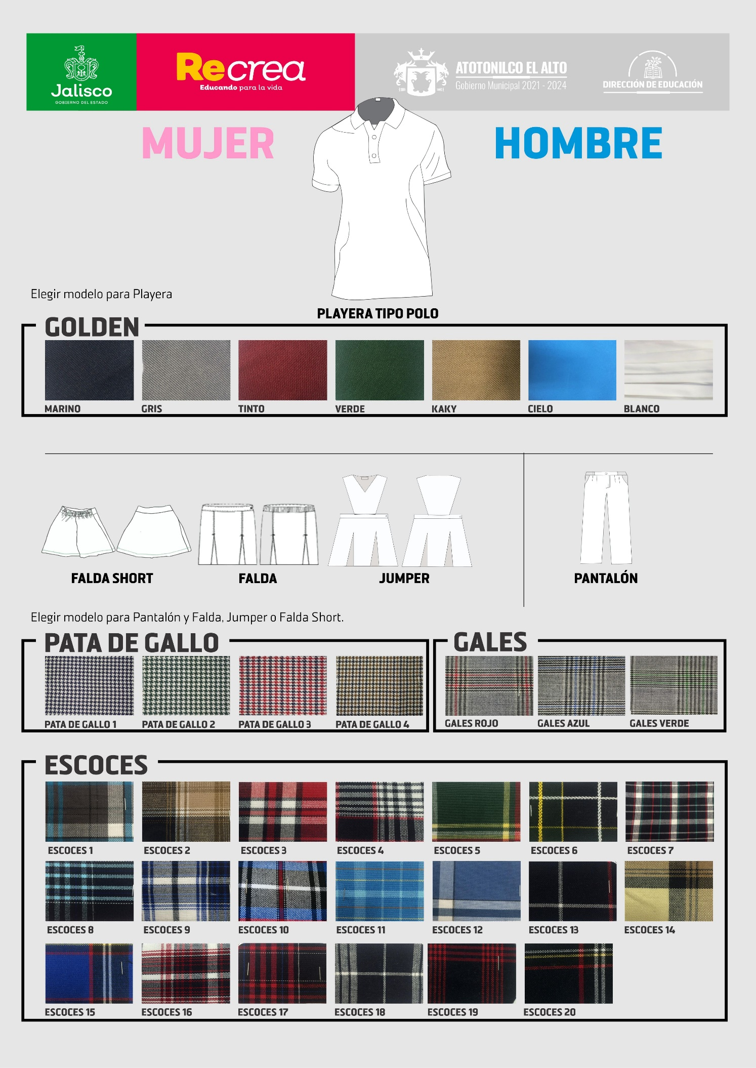
 |  |  |  |  |  |  |  |  |  | ELEGIR TIPO DE UNIFORME |  |  |  |  |  |  | COLORES PLAYERAS | TELAS | TIPO UNIF NIÑA
 |  |  |  |  |  |  |  |  |  | COLOR DE PLAYERA |  |  |  |  |  |  | MARINO | GOLDEN MARINO | FALDA SHORT
 |  |  |  |  |  |  |  |  |  | COLOR |  |  |  |  |  |  | GRIS | GOLDEN GRIS | FALDA
 |  |  |  |  |  |  |  |  |  | TELA DEL PANTALÓN NIÑOS |  |  |  |  |  |  | TINTO | GOLDEN TINTO | JUMPER
 |  |  |  |  |  |  |  |  |  | ELEGIR TELA |  |  |  |  |  |  | VERDE | GOLDEN VERDE
ESCUELA: | NOMBRE DE LA ESCUELA |  |  |  |  |  | GRADO: |  |  | TELA DEL UNIFORME NIÑAS |  |  |  |  |  |  | KAKY | GOLDEN KAKY
 |  |  |  |  |  |  |  |  |  | ELEGIR TELA |  |  |  |  |  |  | CIELO | GOLDEN CIELO
C.C.T. : | CLAVE DEL CENTRO DE TRABAJO |  |  |  |  |  | NIVEL: |  |  | TIPO DE PRENDA FEMENINA |  |  |  |  |  |  | BLANCO | GOLDEN BLANCO
 |  |  |  |  |  |  |  |  |  | ELEGIR PRENDA |  |  |  |  |  |  |  | PATA DE GALLO 1
Domicilio: | DOMICILIO DE LA ESCUELA |  |  |  |  |  | LOCALIDAD: |  |  |  |  |  |  |  |  |  |  | PATA DE GALLO 2
 |  |  |  |  |  |  |  |  |  | GRADO | TURNO | MASCULINO | FEMENINO | TOTAL |  |  |  | PATA DE GALLO 3
Teléfono: | TELÉFONO DE CONTACTO |  |  |  |  |  |  |  |  | 1º | Matutino | 1 | 0 | 1 |  |  |  | PATA DE GALLO 4
 |  |  |  |  |  |  |  |  |  | 2º | Matutino | 0 | 0 | 0 |  |  |  | GALES 1
Director: | NOMBRE DEL DIRECTOR |  |  |  |  |  |  |  |  | 3º | Matutino | 0 | 0 | 0 |  |  |  | GALES 2
 |  |  |  |  |  |  |  |  |  |  |  |  |  | 1 |  |  |  | GALES 3
Correo Electrónico: | CORREO ELECTRONICO |  |  |  |  |  |  |  |  |  |  |  |  |  |  |  |  | ESCOCES 1
 |  |  |  |  |  |  |  |  |  |  |  |  |  |  |  |  |  | ESCOCES 2
 |  |  |  |  |  |  |  |  |  |  |  |  |  |  |  |  |  | ESCOCES 3
FABRICACIÖN |  |  |  |  |  |  |  |  |  |  |  |  |  |  |  |  |  | ESCOCES 4
 |  |  |  |  |  |  |  |  |  |  |  |  |  |  |  |  |  | ESCOCES 5
UNIFORME | 4 | 6 | 8 | 10 | 12 | 14 | 16 | CH | M | G | XL | XXL |  |  |  |  |  | ESCOCES 6
Cantidad | 0 | 0 | 0 | 1 | 0 | 0 | 0 | 0 | 0 | 0 | 0 | 0 |  |  |  |  |  | ESCOCES 7
 |  |  |  |  |  |  |  |  |  |  |  |  |  |  |  |  |  | ESCOCES 8
PANTALON | 4 | 6 | 8 | 10 | 12 | 14 | 16 | 18 | 20 | 22 | 24 | 26 | 36 | 38 | 40 | 42 |  | ESCOCES 9
Cantidad | 0 | 0 | 0 | 1 | 0 | 0 | 0 | 0 | 0 | 0 | 0 | 0 | 0 | 0 | 0 | 0 |  | ESCOCES 10
 |  |  |  |  |  |  |  |  |  |  |  |  |  |  |  |  |  | ESCOCES 11
FALDA | 4 | 6 | 8 | 10 | 12 | 14 | 16 | 18 | 28 | 30 | 32 | 34 | 36 | 38 | 40 | 42 |  | ESCOCES 12
Cantidad | 0 | 0 | 0 | 0 | 0 | 0 | 0 | 0 | 0 | 0 | 0 | 0 | 0 | 0 | 0 | 0 |  | ESCOCES 13
 |  |  |  |  |  |  |  |  |  |  |  |  |  |  |  |  |  | ESCOCES 14
CALZADO | 15 | 16 | 17 | 18 | 19 | 20 | 21 | 22 | 23 | 24 | 25 | 26 | 27 | 28 | 29 | 30 |  | ESCOCES 15
Cantidad | 0 | 0 | 0 | 0 | 0 | 1 | 0 | 0 | 0 | 0 | 0 | 0 | 0 | 0 | 0 | 0 |  | ESCOCES 16
 |  |  |  |  |  |  |  |  |  |  |  |  |  |  |  |  |  | ESCOCES 17
 |  |  |  |  |  |  |  |  |  |  |  |  |  |  |  |  |  | ESCOCES 18
 |  |  |  |  |  |  |  |  |  |  |  |  |  |  |  |  |  | ESCOCES 19
 |  |  |  |  |  |  |  |  |  |  |  |  |  |  |  |  |  | ESCOCES 20

